Hoja1
 | GNU RADIO | POT. [dB] | POT. [w] | POTENCIA SEÑAL PORTADORA [W] | POTENCIA BANDA LATERAL SUPERIOR [W] | POTENCIA BANDA LATERAL INFERIOR [W] | INDICE DE MODULACIÓN | FRECUENCIA DEL MENSAJE [Hz]
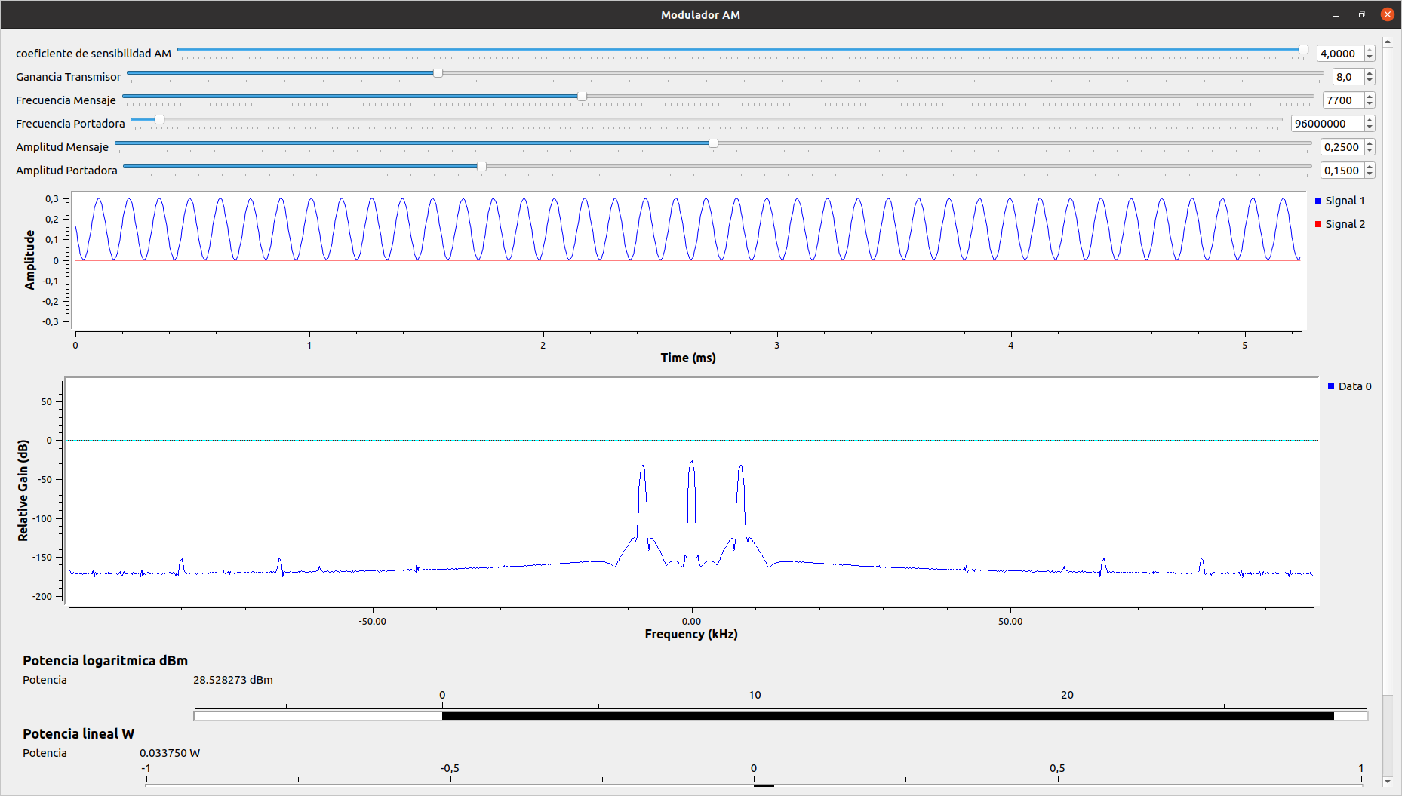 Ka*Am = 1 | 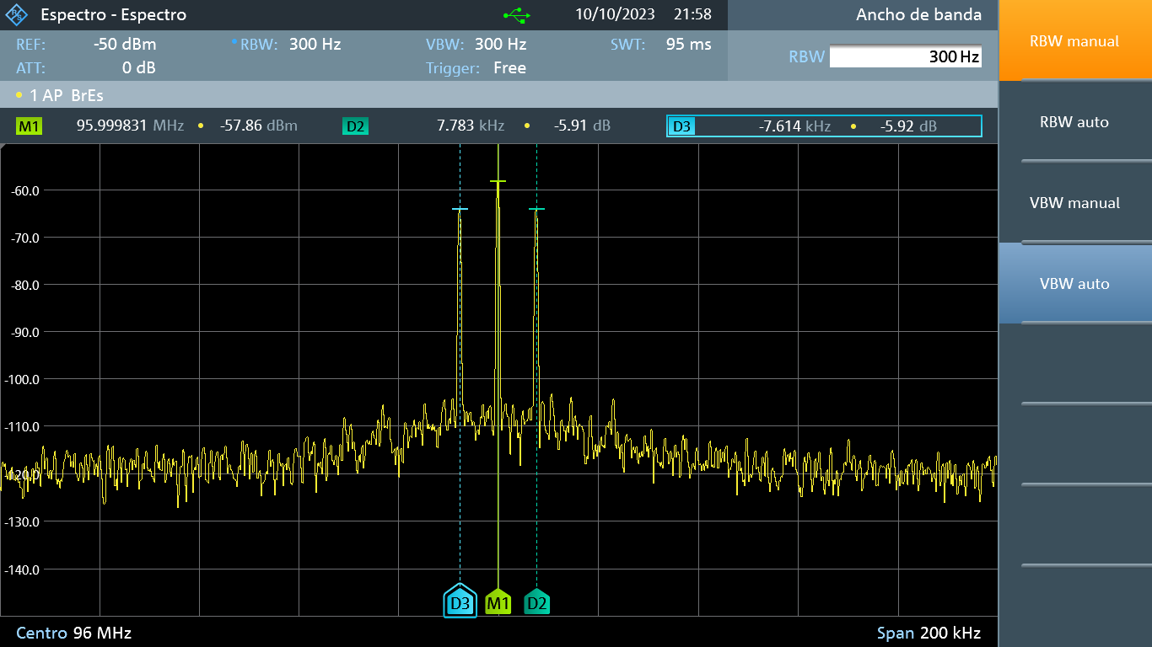 |  | 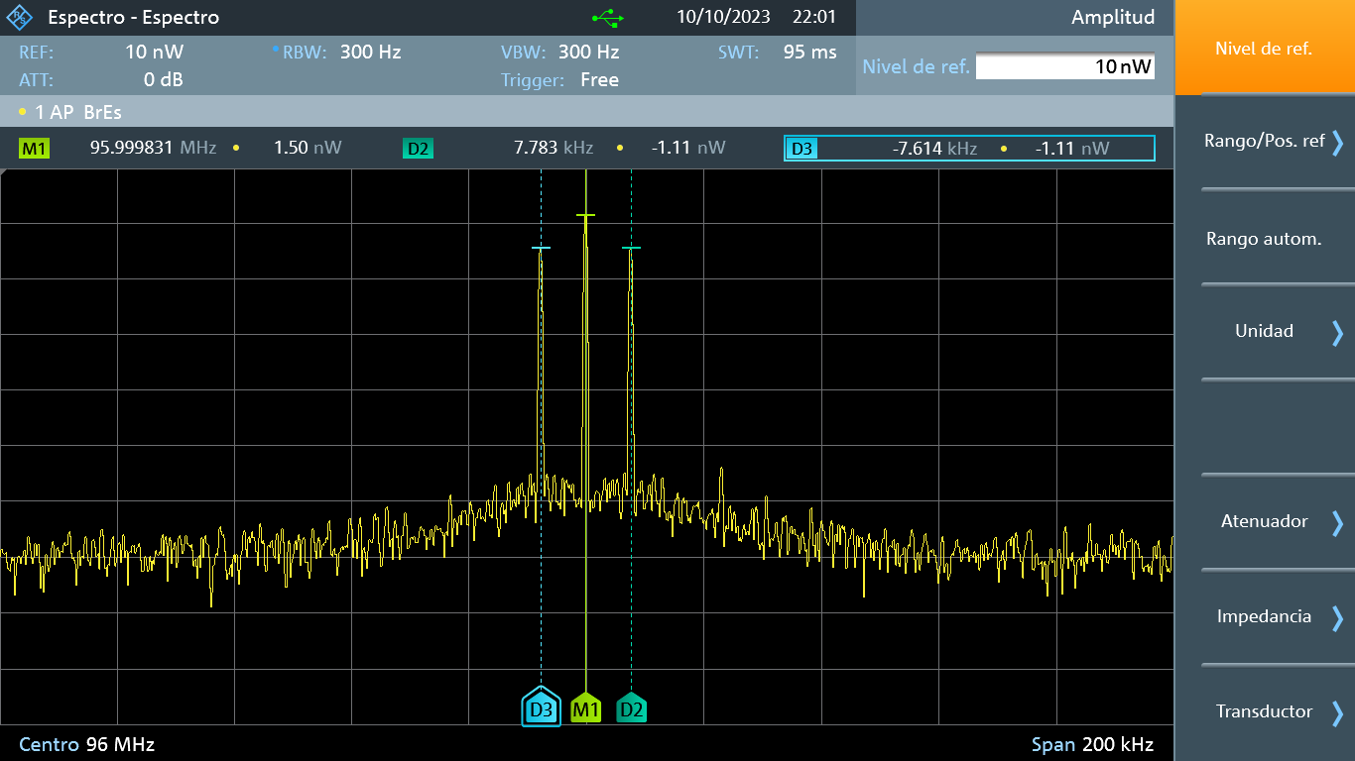 | 1.50E-09 | 3.90E-10 | 3.90E-10 | 1.67E+00 | 7.70E+03
Ka*Am < 1 | 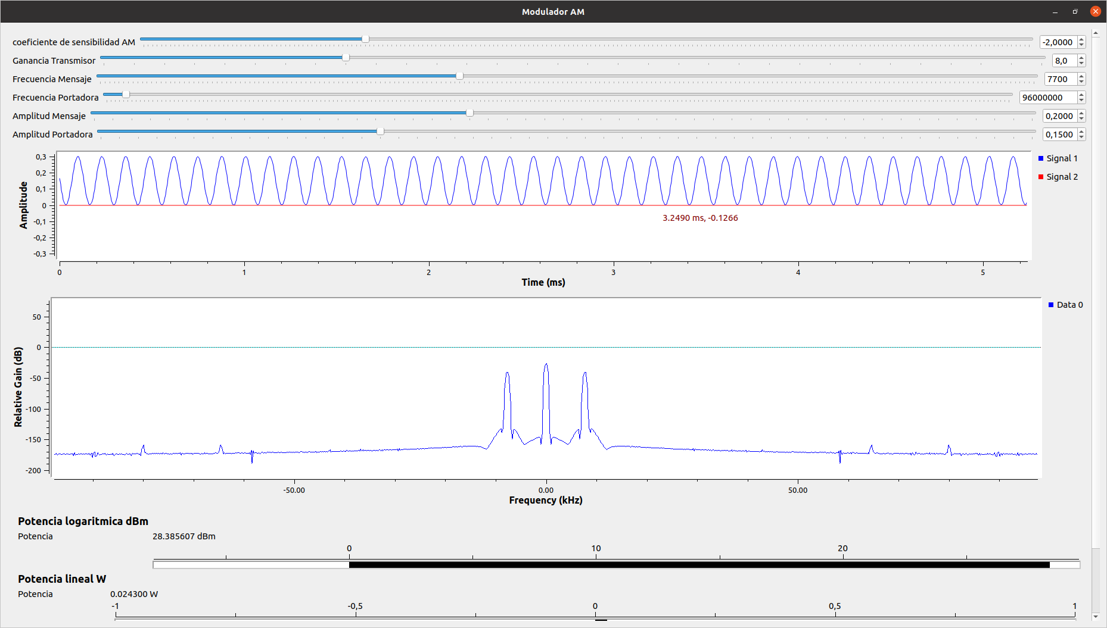 | 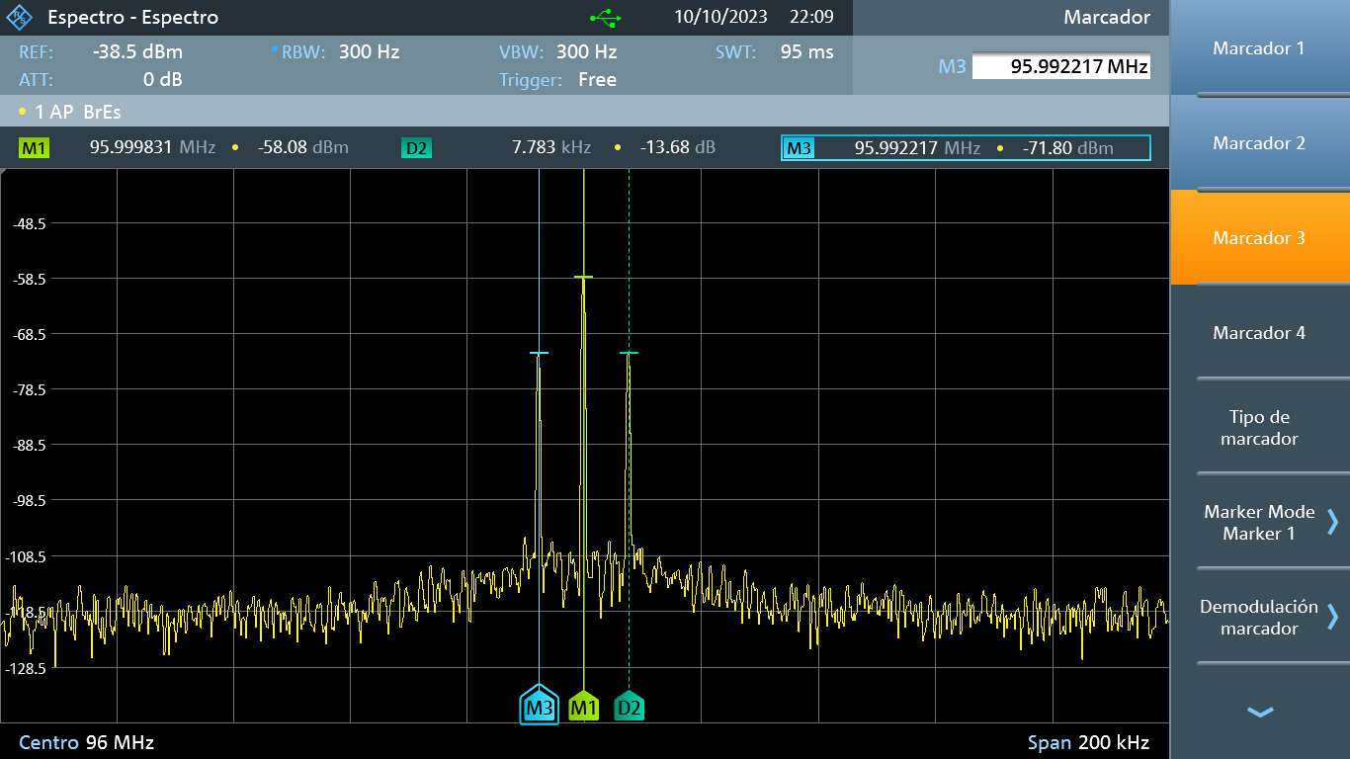 | 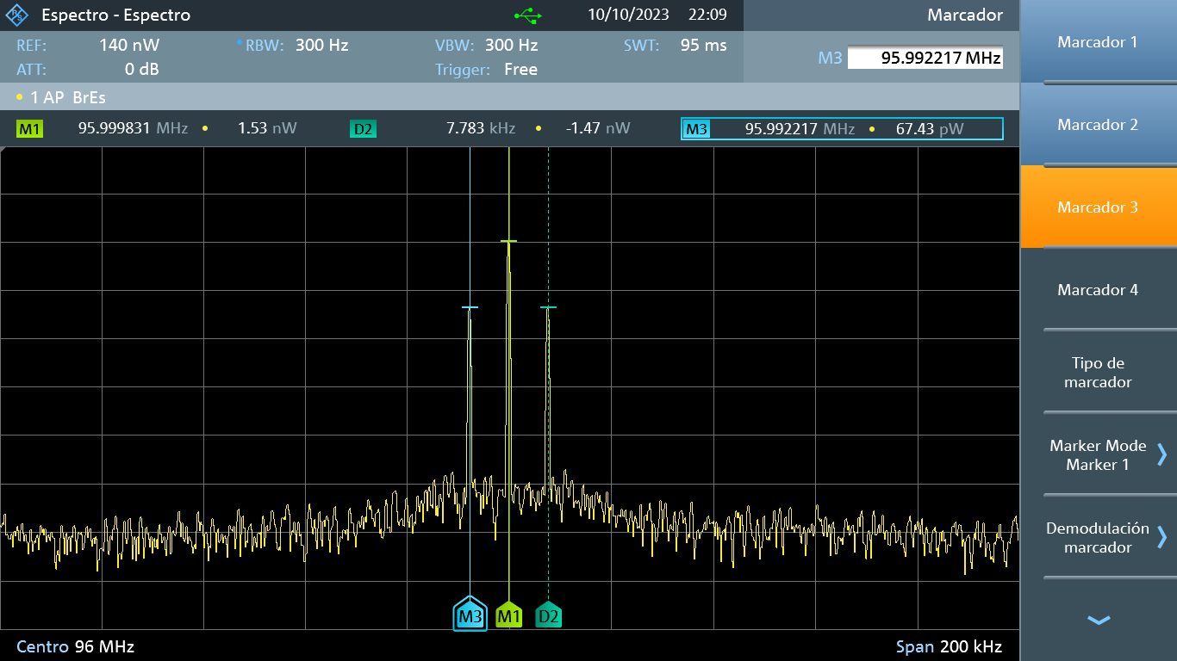 | 1.53E-09 | 6.00E-11 | 6.74E-11 | 1.33E+00 | 7.70E+03
Ka*Am > 1 | 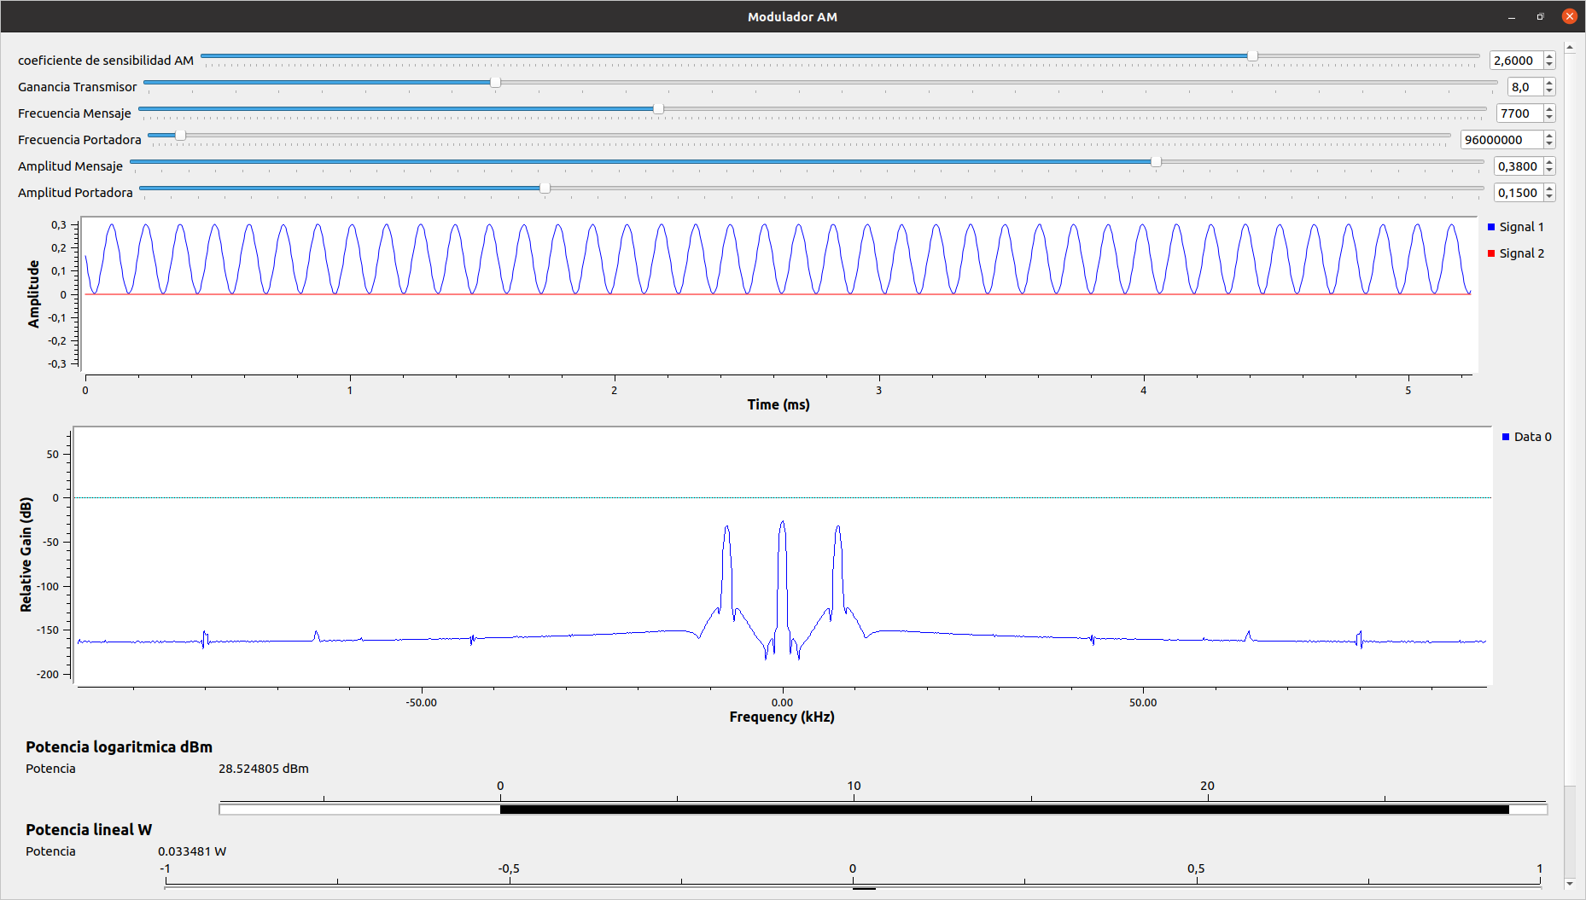 | 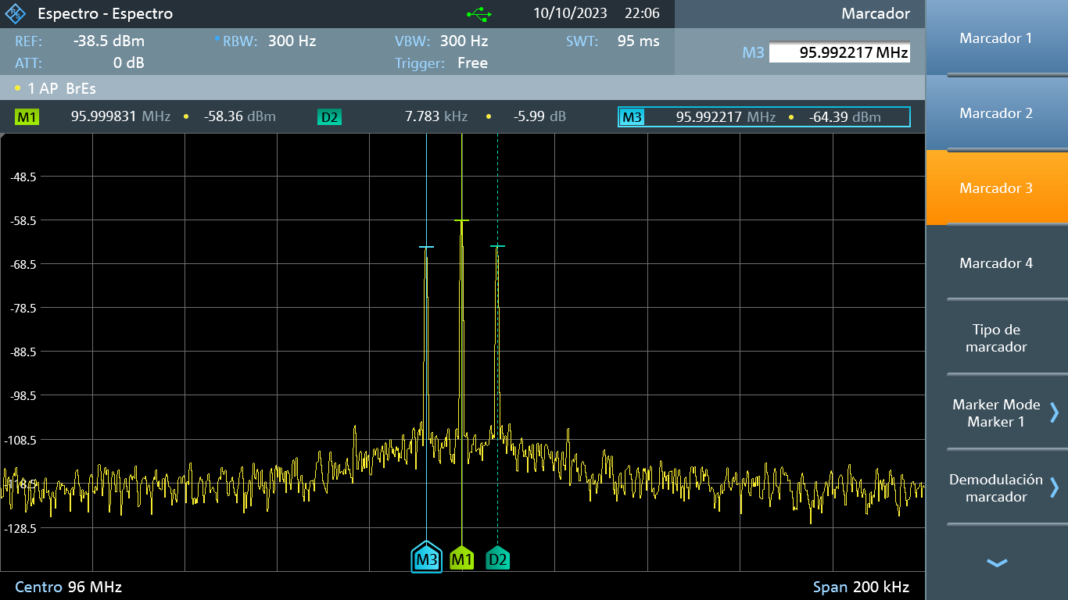 | 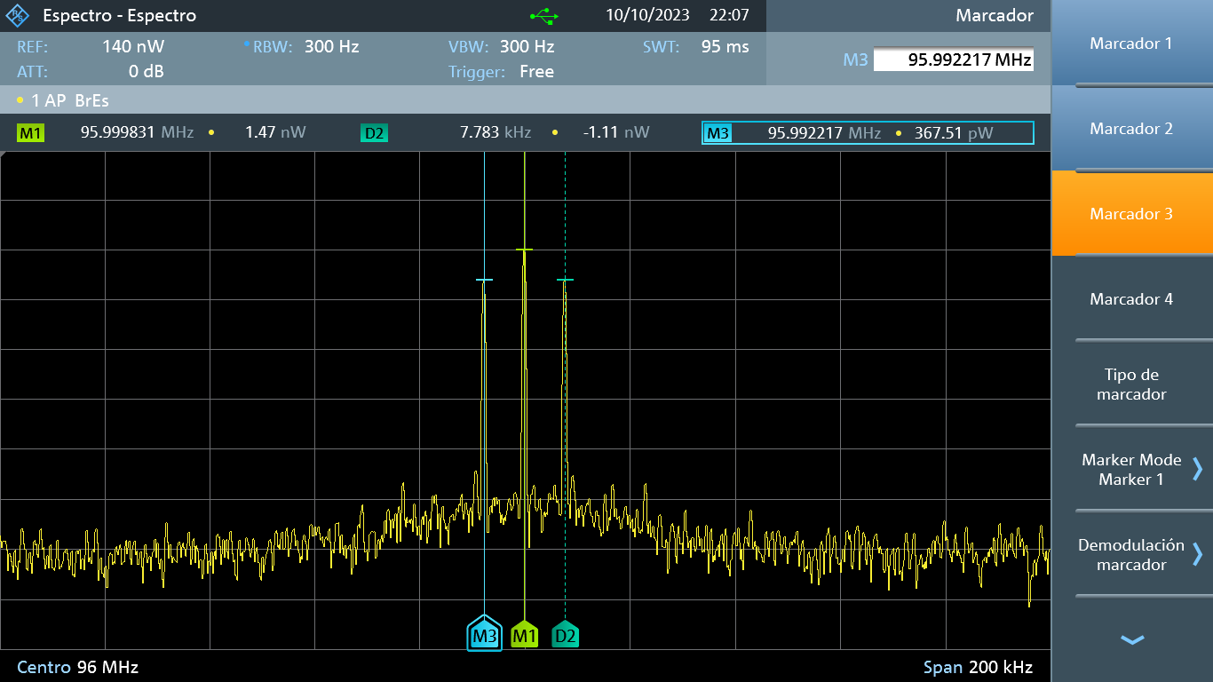 | 1.47E-09 | 3.60E-10 | 3.68E-10 | 2.53E+00 | 7.70E+03

